Estadísticas
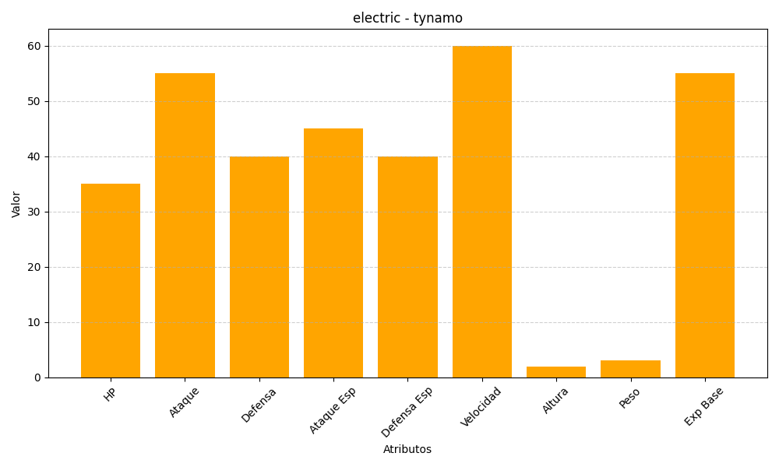
ID | Nombre | Tipo | HP | Ataque | Defensa | Ataque Especial | Defensa Especial | Velocidad | Altura | Peso | Experiencia Base
602 | tynamo | electric | 35 | 55 | 40 | 45 | 40 | 60 | 2 | 3 | 55

